漏れ量と孔サイズ（円管）
 |  |  |  | 株式会社フクダ |  |  | 〒176-0021東京都練馬区貫井3-16-5 | 更新日：2022/9/28
 |  |  |  | TEL 03-5848-7921 |  |  | https://www.fukuda-jp.com/

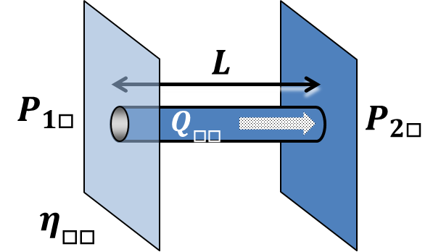
漏れ流量の計算（粘性流、円筒管モデル） |  |  |  |  |  |  | 資料：テクニカルマニュアル P.6～8、漏れ試験Ⅱ P.25～26
 |  |  |  |  |  |  |  | 10000-H-001-01
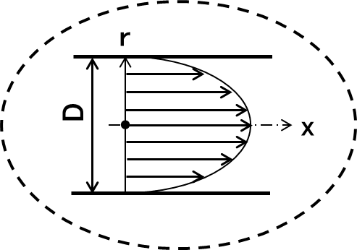

主な条件は、P1>P2, Kn<0.01, Re<1200, 円筒管、L>80D
 | suffix x: | Test condition x |  | suffix a: | compressible fluid
 | suffix y: | Test condition y |  | suffix w: | incompressible fluid
 | 大気圧 | P0 | 101325 | Pa
 | 温度 | T(c) | 23 | ℃

円筒管を粘性流で流れる場合の漏れ流量の計算です。 形状や流れの条件に留意してご利用ください。
以下の式をベースに計算しています。 （漏れ試験II p25参照）
青い文字の欄に条件を入力すると、赤い文字の欄に計算結果が出ます。
$$Q=\frac{πD^{4}}{128η_{a}L}∙\frac{P_{1}+P_{2}}{2}∙\left(P_{1}−P_{2}\right) [Pa∙{m^{3}}/s]$$
$$Q_{a}=\frac{Q}{P_{0}}$$
$$Q_{W}=\frac{πD^{4}\left(P_{1}{−P}_{2}\right)}{128η_{w}L}$$

① | エアリーク量から リーク孔のサイズを求める
 | 流量（エアリーク量） | Q | 1.60E-03 | Pa・m3/s
 | 同上、体積流量 | Qa | 1.58E-08 | m3/s | 0.94744633605 | mL/min | or atm cc/min
 | 入口圧力 | P1 | 201325 | Pa A | 100 | kPa G | A は絶対圧、G はゲージ圧
 | 出口圧力 | P2 | 101325 | Pa A | 0 | kPa G | A は絶対圧、G はゲージ圧
 | 粘度 | ηa | 1.83E-05 | Pa・s |  |  | 23℃空気…0.0000183
 | 円管(リーク孔) の長さ | L | 1.00E-02 | m | 10 | mm | 器壁厚さを目安に入力
 | 円管(リーク孔) の直径 | D | 2.98E-05 | m | 29.79752012 | μm | L を指定した時の D
 |  |  |  | P1>P2, Kn<0.01, L>80Dを判定

$$Q=\frac{πD^{4}}{128η_{a}L}∙\frac{P_{1}+P_{2}}{2}∙\left(P_{1}−P_{2}\right)$$
② | リーク孔のサイズから圧縮性流体（空気など）リーク量を求める
 | 円管(リーク孔) の長さ | L | 0.01 | m | 10 | mm
 | 円管(リーク孔) の直径 | D | 0.00003 | m | 30 | μm
 | 入口圧力 | P1 | 201325 | Pa A | 100 | kPa G | A は絶対圧、G はゲージ圧
 | 出口圧力 | P2 | 101325 | Pa A | 0 | kPa G | A は絶対圧、G はゲージ圧
$$Q_{a}=\frac{Q}{P_{0}}$$
 | 粘度 | ηa | 1.83E-05 | Pa・s |  |  | 23℃空気…0.0000183
 | 流量（エアリーク量） | Q | 1.64E-03 | Pa・m3/s
 | 同上、体積流量 | Qa | 1.62E-08 | m3/s | 9.73E-01 | mL/min | or atm cc/min
 |  |  |  | P1>P2, Kn<0.01, L>80Dを判定

③ | リーク孔のサイズから非圧縮性流体（水など）リーク量を求める
 | 円管(リーク孔) の長さ | L | 0.01 | m | 10 | mm | 器壁厚さを目安に入力
 | 円管(リーク孔) の直径 | D | 0.00003 | m | 30 | μm
 | 入口圧力 | P1 | 201325 | Pa A | 100 | kPa G | A は絶対圧、G はゲージ圧
 | 出口圧力 | P2 | 101325 | Pa A | 0 | kPa G | A は絶対圧、G はゲージ圧
$$Q_{W}=\frac{πD^{4}\left(P_{1}{−P}_{2}\right)}{128η_{w}L}$$
 | 粘度 | ηw | 9.4E-04 | Pa・s |  |  | 23℃水…0.00094
 | 流量（リーク量） | Qw | 2.11E-10 | m3/s | 1.27E-02 | mL/min
 |  |  |  | P1>P2, Kn<0.01, L>80Dを判定

④ | 同一リーク孔モデルで、試験条件を変えた時の気体流量比（Qax/Qay）を求める
 | 試験条件x 入口圧力 | P1x | 401325 | Pa A | 300 | kPa G | A は絶対圧、G はゲージ圧
 | 出口圧力 | P2x | 101325 | Pa A | 0 | kPa G | A は絶対圧、G はゲージ圧
 | 粘度 | ηax | 1.83E-05 | Pa・s |  |  | (23℃空気…0.0000183)
 | 試験条件y 入口圧力 | P1y | 201325 | Pa A | 100 | kPa G | A は絶対圧、G はゲージ圧
$$\frac{Q_{ax}}{Q_{ay}}=\frac{η_{ay}}{η_{ax}}×\frac{{P_{1x}^{}}^{2}−{P_{2x}^{}}^{2}}{{P_{1y}^{}}^{2}−{P_{2y}^{}}^{2}}$$
 | 出口圧力 | P2y | 101325 | Pa A | 0 | kPa G | A は絶対圧、G はゲージ圧
 | 粘度 | ηay | 1.83E-05 | Pa・s |  |  | (23℃空気…0.0000183)
 | 流量比 | Qax/Qay | 4.9824880225 |  |  |  | 体積流量比

⑤ | 同一リーク孔モデルで、気体・液体の流量比（Qax/Qwy）を求める
 | （注意：Qa/Qwの比は、オリフィスモデルより大きめになる）
 | 試験条件x 入口圧力 | P1x | 201325 | Pa A | 100 | kPa G | A は絶対圧、G はゲージ圧
 | （気体） 出口圧力 | P2x | 101325 | Pa A | 0 | kPa G | A は絶対圧、G はゲージ圧
 | 粘度 | ηax | 1.83E-05 | Pa・s |  |  | 23℃空気…0.0000183
 | 試験条件y 入口圧力 | P1y | 201325 | Pa A | 100 | kPa G | A は絶対圧、G はゲージ圧
 | （液体） 出口圧力 | P2y | 101325 | Pa A | 0 | kPa G | A は絶対圧、G はゲージ圧
$$\frac{Q_{ax}}{Q_{wy}}=\frac{η_{wy}}{2η_{ax}}×\frac{P_{1}+P_{2}}{P_{0}}$$
 | 粘度 | ηwy | 0.00094 | Pa・s |  |  | 23℃水…0.00094
 | 流量比 | Qax/Qwy | 76.713329801 |  |  |  | 体積流量比

